Sayfa1
 | FORM NO : LAB.FRM.31 / 06.03.2015 / Rev. 0
 | BİRİM : SERTİFİKASYON |  | DÖNEM: 2015 |  | SAYFA NO:1

SICAKLIK DAYANIM TESTİ RAPORU

Tarih | 2015-03-11
Rapor Kodu | 110315.VINYLAFS.01
Ürün | VINYLAFS GREY
Çap | Ø127 mm
Boy | 1 m
Test Sonucu
Süre(dk) | Giriş Sıcaklığı (˚C) | Çıkış Sıcaklığı (˚C) | Hatve (mm) | Fotoğraf No. | Değerlendirme
0 | 70 | 60 | 40 | 1 | Numune giriş sıcaklığı 70 dereceye ayarlanarak 4 saat boyunca test edildi. Her saat başı numune fotoğraflandı. Deney sonunda numunede yırtılma, açılma gözlemlenmemiştir.Yalnızca numunede bir miktar sehim gözlenmiştir.
60 | 74 | 62 | 38 | 2
120 | 70 | 63 | 38 | 3
180 | 72 | 60 | 38 | 4
240 | 79 | 62 | 38 | 5

FOTOĞRAFLAR
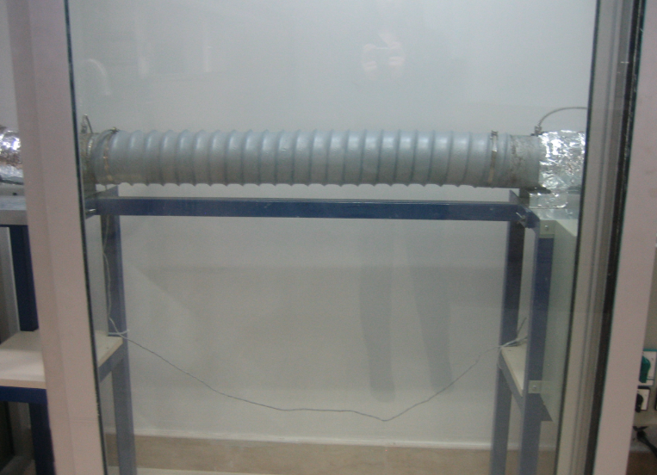

1

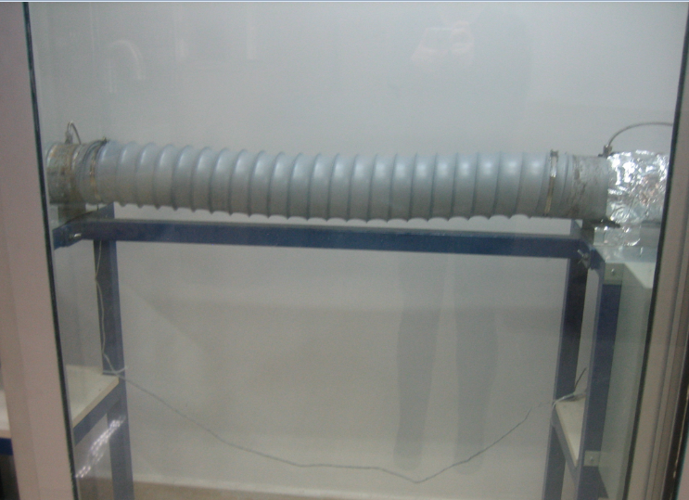
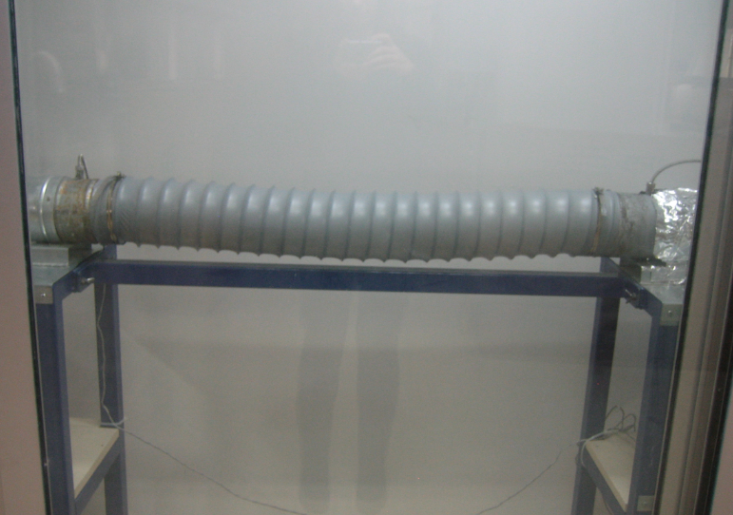

2
3

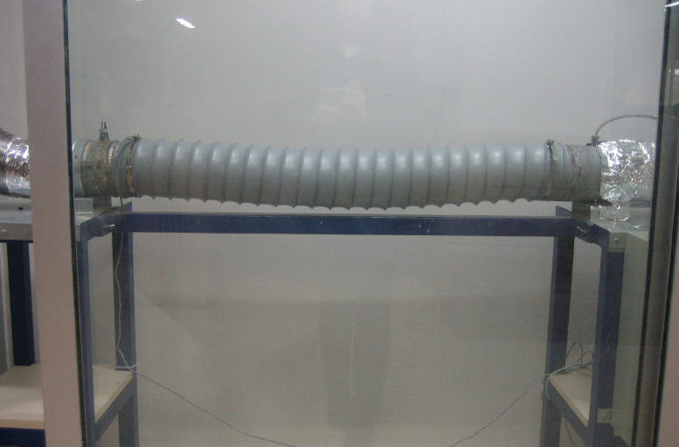
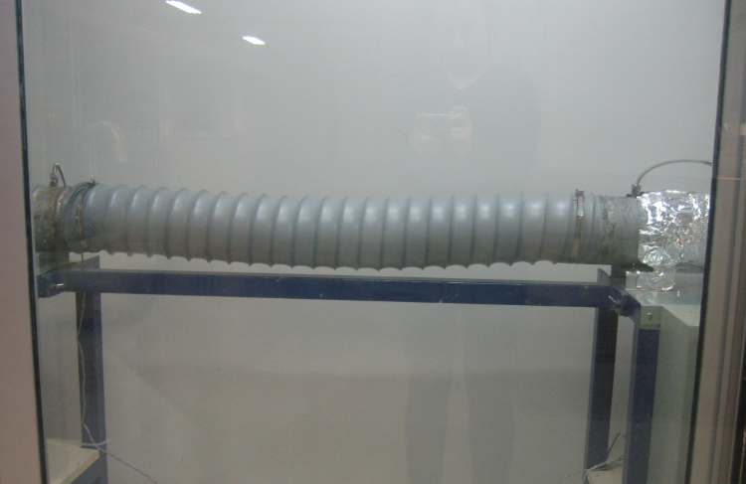

4
5

